Årsrapport 2021
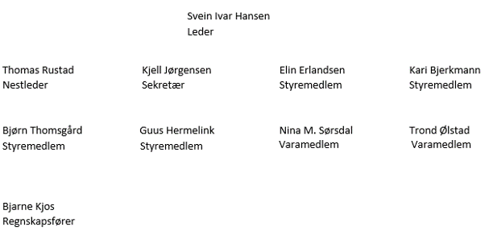
Spikkestad Vel - Årsrapport 2021
Resultatregnskap 2021
Inntekter
Konto | 2021 |  | Budsjett 2022
3200 Kontingent medlemmer | 59,444.75 |  | 60,000
3450 Momskompensasjon | 31,615.00 |  | 32,000
3500 Eksterne tilskudd | 38,500.00 |  | 75,000
3501 Eksterne tilskudd - blomster | 0.00 |  | 20,000
3510 Stolpejakt | 0.00 |  | 21,000
3820 Salg av "Spikkestad Vel 50 år" | 0.00 |  | 1,200
3950 Spikkestadveien 118 leieinntekter | 220,903.68 |  | 232,000
3951 Spikkestadveien 118 refusjon drift | 27,553.00 |  | 45,500
3960 Andre inntekter | 2,209.00 |  | 0
3962 Utleie av telt m.m. | 1,975.00 |  | 2,000
Sum driftsinntekter | 382,200.43 |  | 488,700

Kostnader
Konto | 2021 |  | Budsjett 2022
6000 Drift/Administrasjon | 30,731.82 |  | 35,000
6061 Spikkestaddagen | 0.00 |  | 80,000
6062 Spikkestad-Posten | 17,625.00 |  | 18,000
6063 Julegrantenning | 25,291.53 |  | 26,000
6064 Spikkestadveien 118 - brøyting m.m. | 36,209.00 |  | 37,000
6065 Utstyr / nærmiljø | 22,625.28 |  | 30,000
6066 Tilskudd / oppdrag | 24,500.00 |  | 50,000
6068 Blomster mm på Spikkestad | 63,292.73 |  | 40,000
6069 Årets "Glad-sak" | 0.00 |  | 10,000
6070 Stolpejakt | 0.00 |  | 31,500
6100 Kontingent organisasjon | 10,981.25 |  | 12,000
6310 Spikkestadveien 118 | 4,883.90 |  | 30,000
6340 Strøm Helledamsvn. kjeller | 7,581.29 |  | 10,000
6800 Kontorrekvisita | 8,332.19 |  | 9,000
6810 IT kostnader | 19,549.22 |  | 5,000
6940 Porto | 180.00 |  | 0
7330 Annonser | 4,945.80 |  | 5,500
7500 Forsikring | 4,835.00 |  | 5,400
7610 Styre og årsmøtekostnader | 1,383.70 |  | 2,000
7770 Bank- og kortgebyr | 1,523.32 |  | 1,600
7779 Gebyr betalingsformidling | 1,721.69 |  | 2,500
7790 Andre kostnader | 515.90 |  | 1,000
Sum driftskostnader | 286,708.62 |  | 441,500

Resultat
Konto | 2021 |  | Budsjett 2022
Årsresultat | 95,491.81 |  | 47,200

Spikkestad Vel - Årsrapport 2021
Balanse 31.12.2021

Eiendeler
Konto | Inngående Balanse | Bevegelse | Utgående balanse
1100 Bygninger | 2.00 | 0.00 | 2.00
1510 Kundefordringer | 0.00 | 0.00 | 0.00
1900 Kasse | 583.95 | 0.00 | 583.95
1920 Bank 50820584616 (KID) | 59,781.49 | -59,781.49 | 0.00
1921 Bank særvilkår | 365,005.10 | 163,929.30 | 528,934.40
 | 425,372.54 | 104,147.81 | 529,520.35

Gjeld
Konto | Inngående Balanse | Bevegelse | Utgående balanse
2400 Leverandørgjeld | 0.00 | 8,656.00 | 8,656.00
2410 Kortsiktig Gjeld | 22,500.00 | 0.00 | 22,500.00
 | 22,500.00 | 8,656.00 | 31,156.00

Egenkapital
Konto | Inngående Balanse | Bevegelse | Utgående balanse
2050 Annen egenkapital | 402,872.54 | 0.00 | 402,872.54
Overskudd | 0.00 | 95,491.81 | 95,491.81
 | 402,872.54 | 95,491.81 | 498,364.35

 | Spikkestad, 01. mars 2022

